상품제안서
[아이리버] TBS-75 휴대용 칫솔살균기 | 상품코드: F03400

 |  |  |  |  |  |  | 02-412-0044 | www.easy1.co.kr
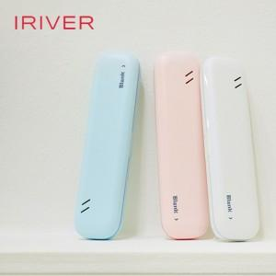

【상세/제작정보】 | "USB 케이블 및 건전지 미포함 제품"

【인쇄/포장옵션】 | 레이저, 풀칼라 / 포장지포장

【공급단가】 | 수량 | 50~ | 100~ | 300~ | 1,000~ | 2,000~
*VAT별도 | 단가 | 12,880원 | 12,400원 | 11,930원 | 11,450원 | 11,160원

【상품 URL】 | http://www.easy1.co.kr/src/goods_detail.php?gdno=3400

